トポロジ図
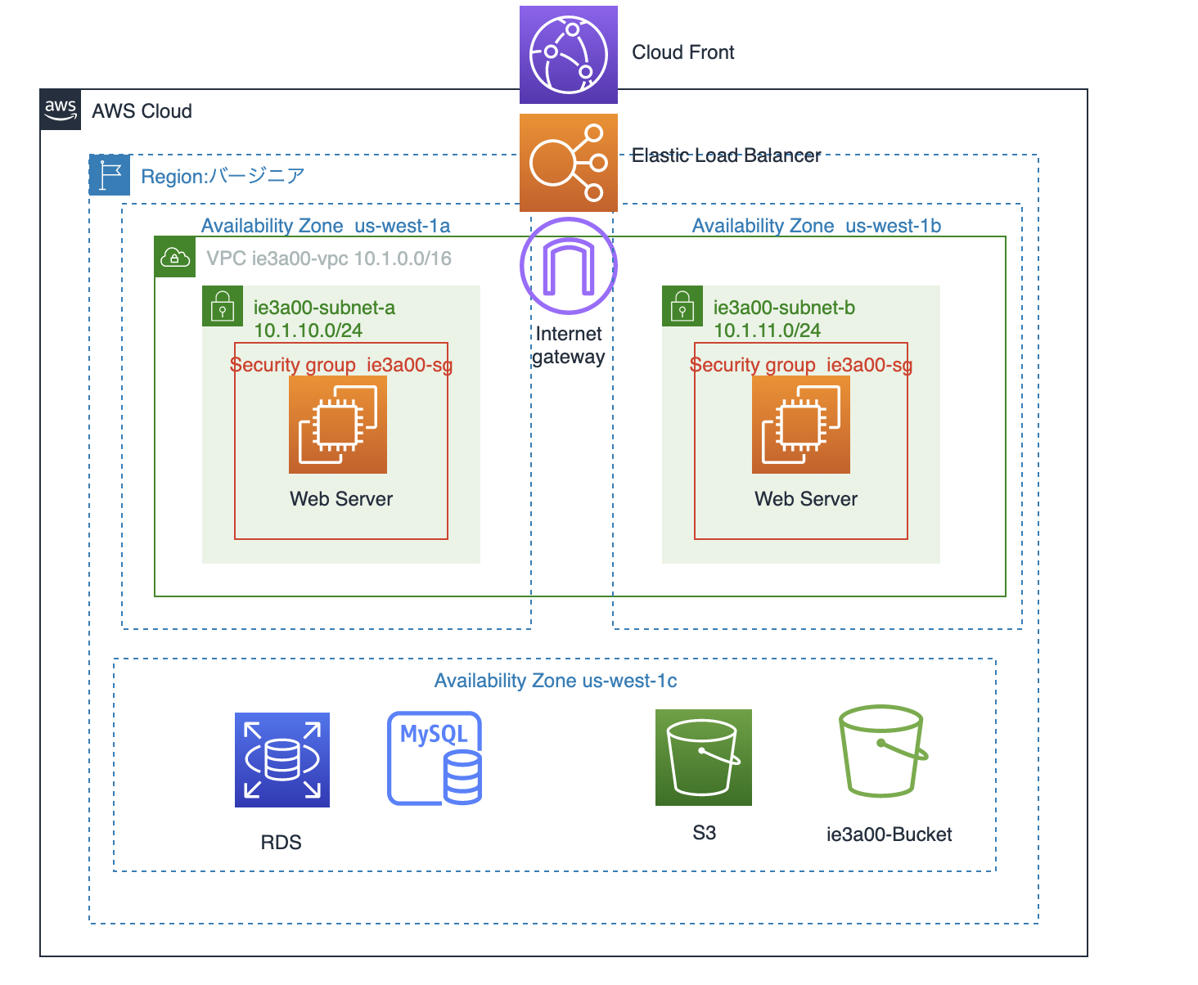
基本的な冗長構成のトポロジ（Auto Scalingなし）

